Motivation
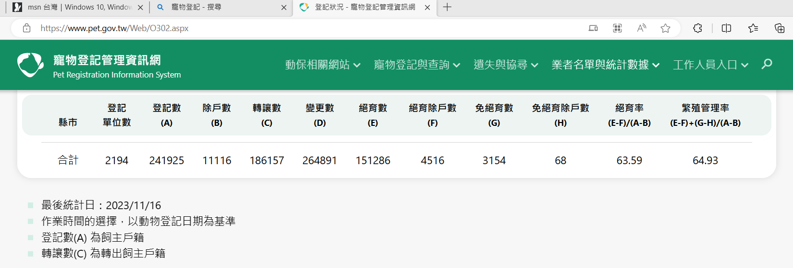

1.Motivation | 歷年台灣出生人數與貓狗寵物領養數的關聯性


台灣少子化日趨嚴重，國內新生兒出生率履創新低，除了受外在經濟環璄影響，這三年受疫情影響，
更加速推動了少子化，但除了出生率降低外，似乎飼養毛小孩的人却愈來愈多， |  |  |  |  |  |  |  | 中華民國內政部戶政司-全國人口資料庫統計地圖 (ris.gov.tw)
我們可以看到毛經濟如寵物用品、美容、寵物友善餐廳、旅館、動物醫院、不斷增加，
甚至還有寵物幼稚園、專屬醫療保險…等，
因此希望藉由本次分析，來探討歷年出生人數與貓狗寵物登記數量兩者是否有關連性？

2.Data
 | 106年 | 107年 | 108年 | 109年 | 110年 | 111年 | Mean
出生人數 | 193,844 | 181,601 | 177,767 | 165,249 | 153,820 | 138,986 | 168,545
寵物領養數 | 167,617 | 193,822 | 211,047 | 211,932 | 228,819 | 241,925 | 209,194

 |  |  |  |  |  |  |  | 登記狀況 - 寵物登記管理資訊網 (pet.gov.tw)

迴歸分析
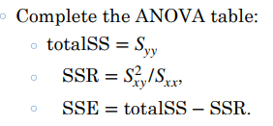
單位：人/隻 | 106年 | 107年 | 108年 | 109年 | 110年 | 111年
出生人數 | 193,844 | 181,601 | 177,767 | 165,249 | 153,820 | 138,986
寵物領養數 | 167,617 | 193,822 | 211,047 | 211,932 | 228,819 | 241,925

單位：人/隻 | 出生人數 | 寵物領養數
106年 | 193,844 | 167,617
107年 | 181,601 | 193,822
108年 | 177,767 | 211,047
109年 | 165,249 | 211,932
110年 | 153,820 | 228,819
111年 | 138,986 | 241,925

 | 出生人數 | 寵物領養數
平均數 | 168,545 | 209,194
中位數 | 171,508 | 211,490 |  |  |  | 平均數 | 中位數 | 標準差 | 最大值 | 最小值
標準差 | 19,985 | 26,201 |  |  | 出生人數 | 168,545 | 171,508 | 16,890 | 193,844 | 138,986
最大值 | 193,844 | 241,925 |  |  | 寵物領養數 | 209,194 | 211,490 | 22,143 | 241,925 | 167,617
最小值 | 138,986 | 167,617

 | 3.5 | 3.5

x1 | x1-mean | (x1-mean)2 | s2 | s
138,986 | (29,559) | 873,734,481
153,820 | (14,725) | 216,825,625
165,249 | (3,296) | 10,863,616
177,767 | 9,222 | 85,045,284
181,601 | 13,056 | 170,459,136
193,844 | 25,299 | 640,039,401
1,011,267 | (3) | 1,996,967,543 | $399,393,508.60 | 19,985

x2 | x2-mean | (x-mean)2 | s2 | s
167,617 | (41,577) | 1,728,646,929
193,822 | (15,372) | 236,298,384
211,047 | 1,853 | 3,433,609
211,932 | 2,738 | 7,496,644
228,819 | 19,625 | 385,140,625
241,925 | 32,731 | 1,071,318,361
1,255,162 | (2) | 3,432,334,552 | $686,466,910.40 | 26,201

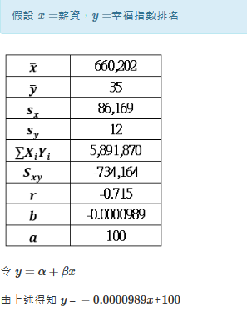
假設x=出生人數，y=寵物領養數
mean x |  |  |  |  | (1.25)
 |  |  |  |  | 420,273
 |  |  |  |  | 假設x =出生人數，y=寵物領養數
Sxy= | (500,192,638) |  |  | b=
 |  |  |  | a= | x 平均數 | 168,545 |  | x平均數 | 168,545
 | x | y |  |  | y 平均數 | 209,194 |  | y平均數 | 209,194
單位：人/隻 | 出生人數 | 寵物領養數 | x*y |  | sx | 19,985 |  | sx | 19,985
106年 | 193,844 | 167,617 | 32,491,549,748 |  | sy | 26,201 |  | sy | 26,201
107年 | 181,601 | 193,822 | 35,198,269,022 |  | ∑xiyi | 209,049,688,517 |  | ∑xiyi | 209,049,688,517
108年 | 177,767 | 211,047 | 37,517,192,049 |  | Sxy | (500,192,638) |  | Sxy | (500,192,638)
109年 | 165,249 | 211,932 | 35,021,551,068 |  | r | (0.96) |  | r | (0.96)
110年 | 153,820 | 228,819 | 35,196,938,580 |  | b | (1.2524) |  | b | (1.25)
111年 | 138,986 | 241,925 | 33,624,188,050 |  | a | 420,273 |  | a | 420,273
sum | 1,011,267 | 1,255,162 | 209,049,688,517
平均數 | 168,545 | 209,194 |  |  | 令 y=a+bx
 |  |  |  |  | 由上述得知 y=-1.2524*x+420,273

 |  | (∑xy) | 209,049,688,517
 |  | (∑x*∑y)/n | 211,550,651,709
 |  | Sxy | (500,192,638)
 |  | r=Sxy/(Sx * Sy) | (0.96)
 |  | b=r*(Sy/Sx) | (1.2524)
 |  | a=mean y -b *mean x | 420,273

 | regression line is | y=a+bx | y=420,273+(-1.25*x)

Complete the ANOVA table:
total SS=Syy → |  | 3,432,334,552
SSR= Sxy2/Sxx |  | 1.72
SSE= total SS -SSR

 |  |  |  |  |  | Let the random variable Xi 為出生人數，
 |  |  |  |  |  | and Yi為寵物領養數
 |  |  |  |  |  | Assume that both data follow normal distribution.
 |  |  |  |  |  | we will use the following models: y=α+βx+ɛ

 |  |  |  |  |  | Hypothesis test for a regression model:
 |  |  |  |  |  | y=α+βx+ɛ,ɛ~N(0,σ2)
 |  |  |  |  |  | we would like to know if x has an effect to predict

 |  |  |  |  |  | H0:β=0 vs H1:β≠0
 |  |  |  |  |  | α=0.05

anova+t分佈
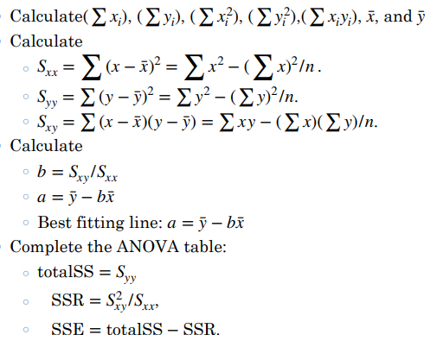
 | x | y
單位：人/隻 | 出生人數 | 寵物領養數 | x^2 | y^2 | x*y
106年 | 193,844 | 167,617 | 37,575,496,336 | 28,095,458,689 | 32,491,549,748
107年 | 181,601 | 193,822 | 32,978,923,201 | 37,566,967,684 | 35,198,269,022
108年 | 177,767 | 211,047 | 31,601,106,289 | 44,540,836,209 | 37,517,192,049
109年 | 165,249 | 211,932 | 27,307,232,001 | 44,915,172,624 | 35,021,551,068
110年 | 153,820 | 228,819 | 23,660,592,400 | 52,358,134,761 | 35,196,938,580
111年 | 138,986 | 241,925 | 19,317,108,196 | 58,527,705,625 | 33,624,188,050
 | 1,011,267 | 1,255,162 | 172,440,458,423 | 266,004,275,592 | 209,049,688,517 |  |  |  |  |  | MSR | 3,132,157,512
平均 | 168,545 | 209,194 |  |  |  |  |  |  |  |  | MSE | 75,044,260

 |  |  | Sxx = | 1,996,967,542 |  | ANOVA
 |  |  | Syy = | 3,432,334,551 |  | total SS= | 3,432,334,551
 |  |  | Sxy = | (2,500,963,192) |  | SSR= | 3,132,157,512
 |  |  | b= | -1.2524 |  | SSE= | 300,177,039
 |  |  | a= | 420,276
 |  |  |  |  |  |  | df | SS | MSE | F
 |  |  |  |  |  | Regression | 1 | 3,132,157,512 | 3,132,157,512 | 41.74
 |  |  |  |  |  | Error | 4 | 300,177,039 | 75,044,260
 |  |  |  |  |  | Total | 5 | 3,432,334,551

 |  |  |  |  |  |  |  |  | -6.46

